メール送信
営業依頼書：メール送信

メール送信のタイミングは11パターン存在しますので、それぞれ①～⑪の番号で示します。
プログラムを共通化できそうなところはまとめて処理をしようと思います。
プログラム作成の際に、分けたほうが都合のいい処理等がありましたら指摘ください。
下記の図内の番号がメール送信タイミングです。

プログラム一覧と処理タイミングと仕様
対象 | PGM ID |  | PGM 名称
①、②、③ | sq_mail_send1.php |  | 営業依頼書：営業部処理メール送信
④ | sq_mail_send2.php |  | 営業依頼書：ルート設定処理メール送信
⑤、⑥、⑦、⑧ | sq_mail_send3.php |  | 営業依頼書：各部署処理メール送信
⑨ | sq_mail_send4.php |  | 営業依頼書：差し戻し処理メール送信
⑩ | sq_mail_send5.php |  | 営業依頼書：スキップ処理メール送信
⑪ | sq_mail_send6.php |  | 営業依頼書：中止処理メール送信
共通 | sq_mail_send_select.php |  | 営業依頼書：処理メール送付先選択

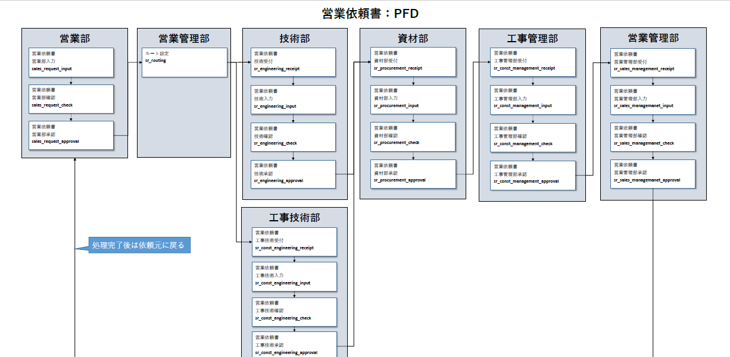

4
1
5
5
5
5

2
3
6
6
6
6

7
8
7
8
7
8
7

8

5
11
10
9

6

7
8

sq_header_trのclientがsq_default_roleのentrantとなります。 それを見て、confirmor、approverを取得します。
・sq_mail_send1.php
①営業部内で、入力完了後、sq_default_role にある、確認者（confirmor）へ送信

②営業部内で、確認処理後、sq_default_role にある、承認者（approver）へ送信

③営業部内で、承認処理後、sq_route_in_dept の、dept_id = "01"：ルート設定 かつ role = "0"：受付者 の全員へ送信
・sq_mail_send2.php
④ルート設定後、sq_route_tr の、route1_dept をKEYにして、sq_route_in_dept を読み、
role = "0"：受付者 全員に送信（※group_id は無視）
・sq_mail_send3.php
⑤各部署で、受付処理後、入力者へ送信
sq_route_mail_tr の、該当の部署（route1_dept ～ route5_dept）の、
入力者（route1_entrant ～ route5_entrant）へ送信

⑥各部署で、入力完了後
sq_route_mail_tr の、該当の部署（route1_dept ～ route5_dept）の、
確認者（route1_confirmor ～ route5_confirmor）へ送信

⑦各部署で、確認処理後
sq_route_mail_tr の、該当の部署（route1_dept ～ route5_dept）の、
承認者（route1_approver ～ route5_approver）へ送信

誤り
⑧各部署で、承認処理後
sq_route_mail_tr の、次の部署（route1_dept ～ route5_dept）の、 |  |  |  | sq_route_mail_tr の、次の部署（route1_dept ～ route5_dept）が、
受付者（route1_receipt_person ～ route5_receipt_person）へ送信 |  |  |  | sq_route_in_dept の、dept_idとイコールのレコードのうち
※次の部署特定 |  |  |  | role = "0"：受付者 の全員へ送信
 | 配列で自部署を特定し、その配列の指標＋1 で次の部署を検索
 | 存在する場合、上記受付者へ送信 |  |  | 最後の部署の承認終わった後はsq_route_mail_trの該当依頼書No、依頼書行Noの
 | 存在しない場合、sq_header_tr の、client（依頼者）へ送信 |  |  | entrant,confirmer,approverにメールを送信
・sq_mail_send4.php
⑨差し戻しの場合
部署内での差し戻し
 | sq_route_mail_tr の、同じ部署の差し戻し先へ送信
 |  | 承認者の場合、確認者（confirmor） と 入力者（entrant） へ送信
 |  | 確認者の場合、入力者（entrant） へ送信

他部署への差し戻し
 | sq_route_mail_tr に存在する差し戻し先の場合
 |  | sq_route_mail_tr を自部署で検索し、自部署以前の全ての処理者へ送信
 |  | 差し戻し先までに存在する全ての担当者（受付者（reception）・入力者（entrant）・確認者（confirmor）・承認者（approver））へ送信
 | sq_route_mail_tr に存在しない差し戻し先の場合
 |  | sq_header_tr の、依頼者（client）・確認者（confirmor）・承認者（approver） へ送信
 |  | （メールアドレスは、employee から取得する）
・sq_mail_send5.php
⑩スキップの場合
sq_route_mail_tr の、次の部署の受付者（reception）へ送信
※sq_route_tr の、自部署の、入力日、確認日、承認日 に処理日をセットして更新する
・sq_mail_send6.php
⑪中止処理の場合
sq_route_mail_tr の自部署以前の全ての担当者へ送信
※メール送信後、sq_route_tr , sq_route_mail_tr のレコードを削除する

追記
sq_route_tr , sq_route_mail_tr で、自部署を特定するには、
・ | ログインユーザーの部署＝自部署
・ | sq_route_tr の、route1_dept ～ route5_dept の値を配列にセット
・ | 自部署で配列を検索（array_search)し、配列のインデント（KEYの値）を取得
・ | このインデントを持つ配列が、自部署

メール送信PGMの、SMTP情報は、smtp_setting：メール送信設定M/F を読み、
def_flg：初期値フラグ ＝ ”1” のレコード値をセット

・sq_mail_send_select.php
各メールで送付対象のメールアドレスにメールを送付するためのプログラム
複数人に送付する場合はToは１件１件にして送付する。（10人に送付する場合、メールは10通になる）
各プログラムでメールの送付先を検索し、送付対象がなくなるまでループさせる。

メール送信対象検索

なし（No）
送信対象
終了
あり（YES）

メール送信

メールの件名、本文はメールテンプレート（sq_mail_sentenceテーブル）にて指定します。
※別途仕様書を用意しています。
\\192.168.3.32\情シス共有\Notes重要機能移行\営業依頼書\仕様書\☆営業依頼書_メール本文M保守仕様.xlsx

